요약
파트별 문제은행 수
Part | 문제 수 | 핵심 연습
Part 1 | 4 | 고정 4문항을 막힘없이
Part 2 | 48 | 6초 안에 그림 정보 1문장
Part 3 | 84 | 반응+이유+후속표현
Part 4 | 50 | 결론+이유+예시+정리
Part 5 | 36 | 입장+근거+반론+결론
Part 6 | 19 | 상황 설명+요청/설득
Part 7 | 12 | 4장 연결, 사건과 결말

Part2 그림 연습
P2-V01 | 그림만 보고 3초 관찰 후 답하세요
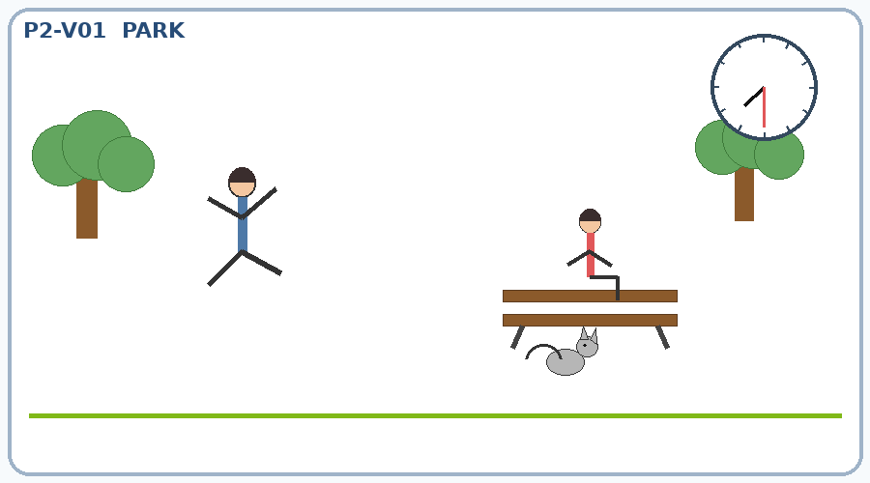
 | Q1 | 男的在做什么？
 |  | nán de zài zuò shén me ？
 |  | 남자는 무엇을 하고 있습니까?

 | Q2 | 谁坐在长椅上？
 |  | shuí zuò zài zhǎng yǐ shàng ？
 |  | 누가 벤치에 앉아 있습니까?

 | Q3 | 猫在哪儿？
 |  | māo zài nǎ ér ？
 |  | 고양이는 어디에 있습니까?

 | Q4 | 现在几点？
 |  | xiàn zài jǐ diǎn ？
 |  | 지금 몇 시입니까?

P2-V02 | 그림만 보고 3초 관찰 후 답하세요
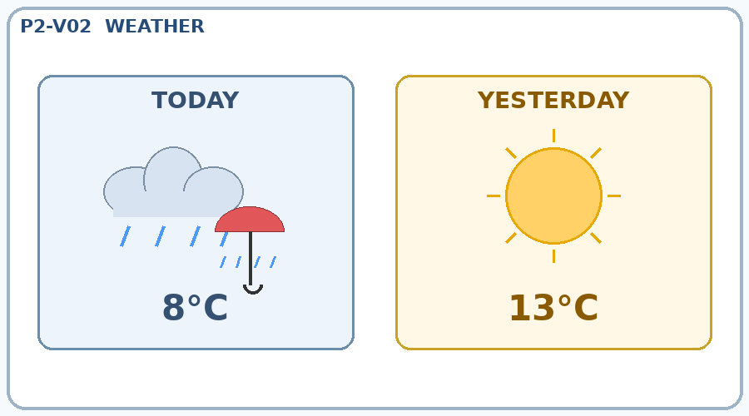
 | Q1 | 今天天气怎么样？
 |  | jīn tiān tiān qì zěn me yàng ？
 |  | 오늘 날씨는 어떻습니까?

 | Q2 | 今天比昨天冷吗？
 |  | jīn tiān bǐ zuó tiān lěng ma ？
 |  | 오늘이 어제보다 춥습니까?

 | Q3 | 今天多少度？
 |  | jīn tiān duō shǎo dù ？
 |  | 오늘은 몇 도입니까?

 | Q4 | 昨天的天气怎么样？
 |  | zuó tiān de tiān qì zěn me yàng ？
 |  | 어제 날씨는 어땠습니까?

P2-V03 | 그림만 보고 3초 관찰 후 답하세요
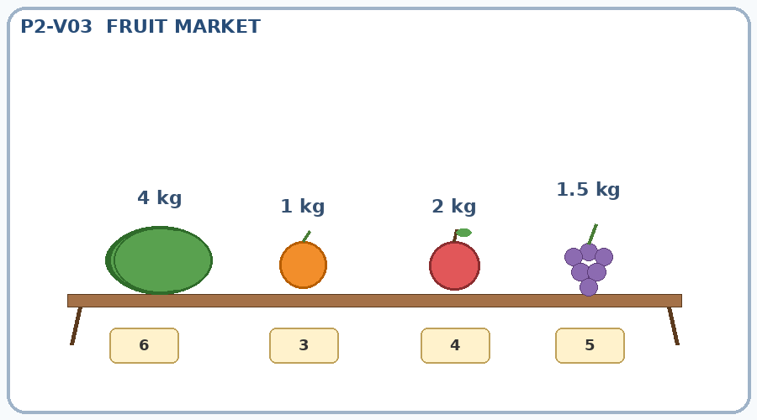
 | Q1 | 哪个水果最大？
 |  | nǎ ge shuǐ guǒ zuì dà ？
 |  | 어느 과일이 가장 큽니까?

 | Q2 | 苹果多重？
 |  | píng guǒ duō zhòng ？
 |  | 사과 무게는 얼마입니까?

 | Q3 | 葡萄多少钱？
 |  | pú táo duō shǎo qián ？
 |  | 포도는 얼마입니까?

 | Q4 | 橘子比西瓜大吗？
 |  | jú zi bǐ xī guā dà ma ？
 |  | 귤이 수박보다 큽니까?

P2-V04 | 그림만 보고 3초 관찰 후 답하세요
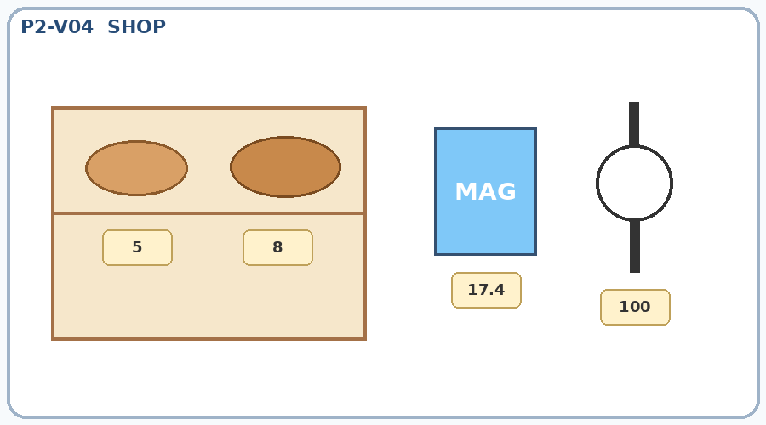
 | Q1 | 哪个面包更贵？
 |  | nǎ ge miàn bāo gèng guì ？
 |  | 어느 빵이 더 비쌉니까?

 | Q2 | 左边的面包多少钱？
 |  | zuǒ biān de miàn bāo duō shǎo qián ？
 |  | 왼쪽 빵은 얼마입니까?

 | Q3 | 这本杂志多少钱？
 |  | zhè běn zá zhì duō shǎo qián ？
 |  | 이 잡지는 얼마입니까?

 | Q4 | 手表多少钱？
 |  | shǒu biǎo duō shǎo qián ？
 |  | 손목시계는 얼마입니까?

P2-V05 | 그림만 보고 3초 관찰 후 답하세요
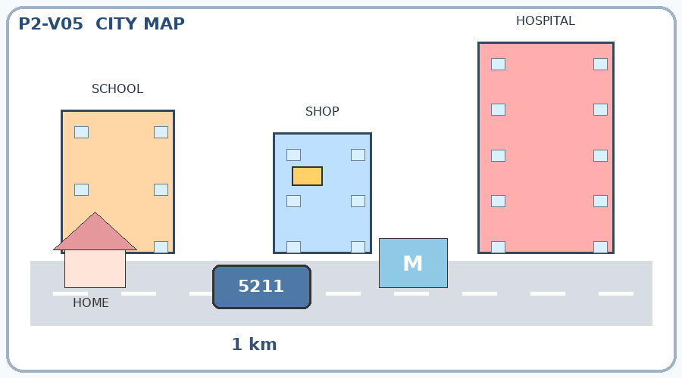
 | Q1 | 哪座楼更高？
 |  | nǎ zuò lóu gèng gāo ？
 |  | 어느 건물이 더 높습니까?

 | Q2 | 书店在几楼？
 |  | shū diàn zài jǐ lóu ？
 |  | 서점은 몇 층에 있습니까?

 | Q3 | 从家到地铁站有多远？
 |  | cóng jiā dào dì tiě zhàn yǒu duō yuǎn ？
 |  | 집에서 지하철역까지 얼마나 멉니까?

 | Q4 | 他应该坐几路公交车？
 |  | tā yīng gāi zuò jǐ lù gōng jiāo chē ？
 |  | 그는 몇 번 버스를 타야 합니까?

P2-V06 | 그림만 보고 3초 관찰 후 답하세요
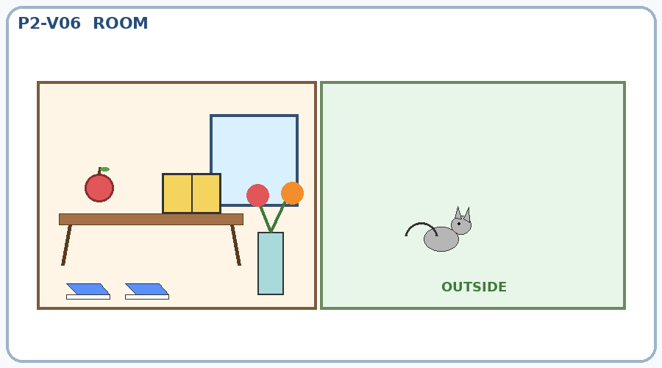
 | Q1 | 书在苹果的哪边？
 |  | shū zài píng guǒ de nǎ biān ？
 |  | 책은 사과의 어느 쪽에 있습니까?

 | Q2 | 猫在哪儿？
 |  | māo zài nǎ ér ？
 |  | 고양이는 어디에 있습니까?

 | Q3 | 地上有几双鞋？
 |  | dì shàng yǒu jǐ shuāng xié ？
 |  | 바닥에 신발이 몇 켤레 있습니까?

 | Q4 | 桌子旁边有什么？
 |  | zhuō zi páng biān yǒu shén me ？
 |  | 책상 옆에는 무엇이 있습니까?

P2-V07 | 그림만 보고 3초 관찰 후 답하세요
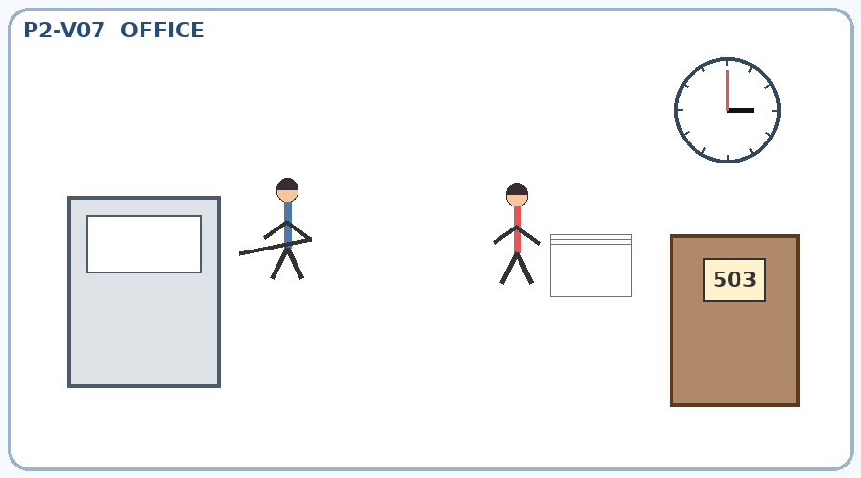
 | Q1 | 男的在做什么？
 |  | nán de zài zuò shén me ？
 |  | 남자는 무엇을 하고 있습니까?

 | Q2 | 女的拿着什么？
 |  | nǚ de ná zhe shén me ？
 |  | 여자는 무엇을 들고 있습니까?

 | Q3 | 会议几点开始？
 |  | huì yì jǐ diǎn kāi shǐ ？
 |  | 회의는 몇 시에 시작합니까?

 | Q4 | 办公室是几号？
 |  | bàn gōng shì shì jǐ hào ？
 |  | 사무실은 몇 호입니까?

P2-V08 | 그림만 보고 3초 관찰 후 답하세요
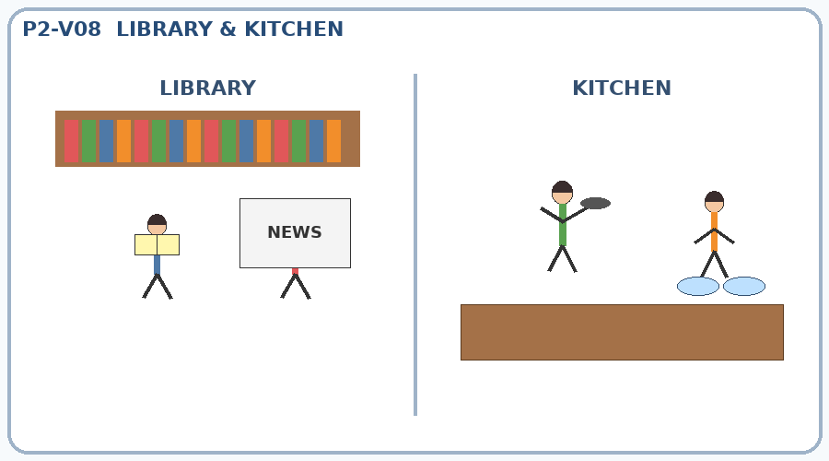
 | Q1 | 他们在图书馆做什么？
 |  | tā men zài tú shū guǎn zuò shén me ？
 |  | 그들은 도서관에서 무엇을 합니까?

 | Q2 | 男的在看什么？
 |  | nán de zài kàn shén me ？
 |  | 남자는 무엇을 보고 있습니까?

 | Q3 | 女的在做什么？
 |  | nǚ de zài zuò shén me ？
 |  | 여자는 무엇을 하고 있습니까?

 | Q4 | 另一个人在做什么？
 |  | lìng yí gè rén zài zuò shén me ？
 |  | 다른 사람은 무엇을 하고 있습니까?

P2-V09 | 그림만 보고 3초 관찰 후 답하세요
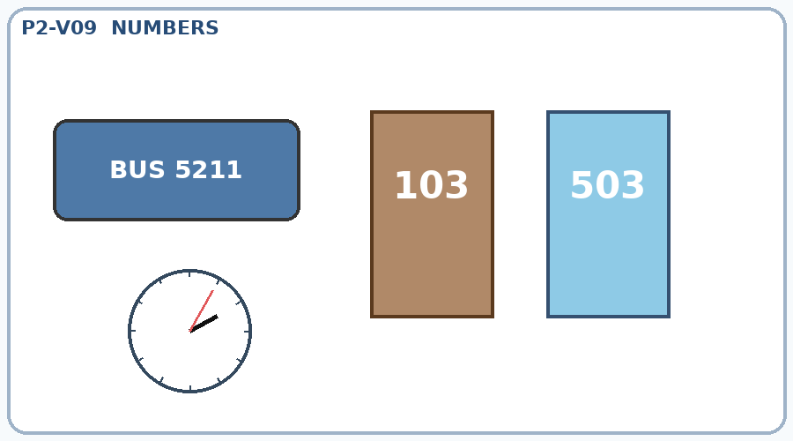
 | Q1 | 公交车是几路？
 |  | gōng jiāo chē shì jǐ lù ？
 |  | 버스는 몇 번입니까?

 | Q2 | 他住几号房间？
 |  | tā zhù jǐ hào fáng jiān ？
 |  | 그는 몇 호실에 삽니까?

 | Q3 | 小王住几号病房？
 |  | xiǎo wáng zhù jǐ hào bìng fáng ？
 |  | 샤오왕은 몇 호 병실에 있습니까?

 | Q4 | 现在几点？
 |  | xiàn zài jǐ diǎn ？
 |  | 지금 몇 시입니까?

P2-V10 | 그림만 보고 3초 관찰 후 답하세요
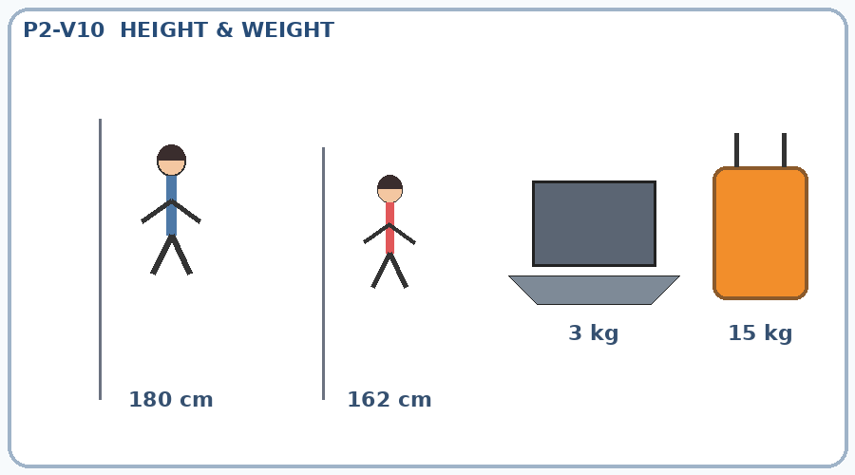
 | Q1 | 男的多高？
 |  | nán de duō gāo ？
 |  | 남자의 키는 얼마입니까?

 | Q2 | 女的多高？
 |  | nǚ de duō gāo ？
 |  | 여자의 키는 얼마입니까?

 | Q3 | 电脑有多重？
 |  | diàn nǎo yǒu duō zhòng ？
 |  | 컴퓨터의 무게는 얼마입니까?

 | Q4 | 行李有多重？
 |  | xíng lǐ yǒu duō zhòng ？
 |  | 짐의 무게는 얼마입니까?

P2-V11 | 그림만 보고 3초 관찰 후 답하세요
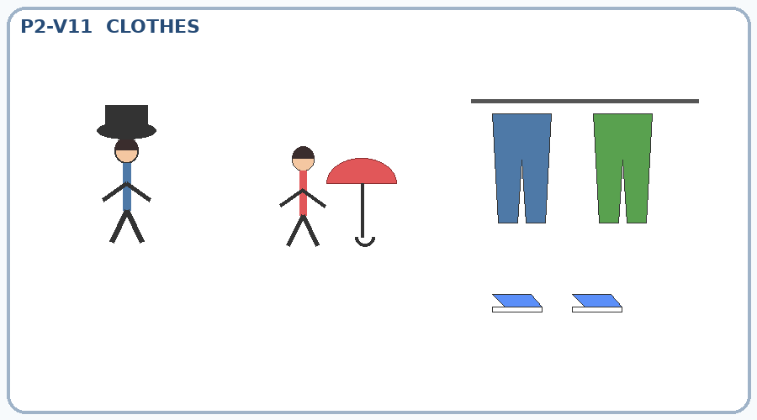
 | Q1 | 男的戴帽子吗？
 |  | nán de dài mào zi ma ？
 |  | 남자는 모자를 쓰고 있습니까?

 | Q2 | 女的拿着什么？
 |  | nǚ de ná zhe shén me ？
 |  | 여자는 무엇을 들고 있습니까?

 | Q3 | 墙上有几条裤子？
 |  | qiáng shàng yǒu jǐ tiáo kù zi ？
 |  | 벽에 바지가 몇 벌 있습니까?

 | Q4 | 地上有几双鞋？
 |  | dì shàng yǒu jǐ shuāng xié ？
 |  | 바닥에 신발이 몇 켤레 있습니까?

P2-V12 | 그림만 보고 3초 관찰 후 답하세요
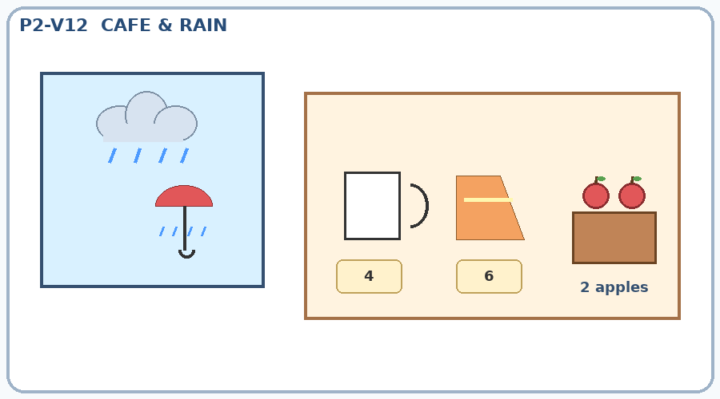
 | Q1 | 咖啡和蛋糕哪个更贵？
 |  | kā fēi hé dàn gāo nǎ ge gèng guì ？
 |  | 커피와 케이크 중 어느 것이 더 비쌉니까?

 | Q2 | 咖啡多少钱？
 |  | kā fēi duō shǎo qián ？
 |  | 커피는 얼마입니까?

 | Q3 | 女的买了几个苹果？
 |  | nǚ de mǎi le jǐ gè píng guǒ ？
 |  | 여자는 사과를 몇 개 샀습니까?

 | Q4 | 雨伞是干的还是湿的？
 |  | yǔ sǎn shì gàn de hái shì shī de ？
 |  | 우산은 마른 상태입니까, 젖은 상태입니까?

공식 샘플 이미지
YBM 공식 공개 Part 7 샘플 이미지

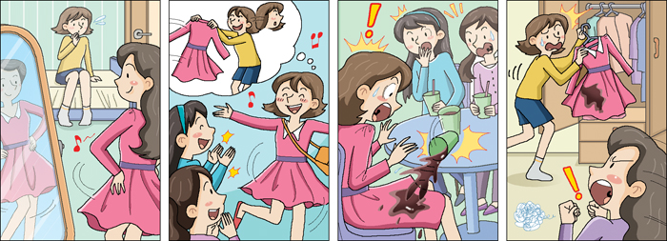

출처: https://www.ybmtsc.co.kr/content/TSC/sample/sample7.php | 개인 학습용 참고

